Blad1
Sleutel bestel lijst |  |  |  |  |  | Tips:
Uw bedrijfsnaam
Uw referentie |  |  |  |  |  | Let op; het gegraveerde nummer op de locker is NIET het sleutel nummer
Totaal aantal sleutels |  |  |  |  |  | Op de cilinder staat ook het sleutel nummer
Totaal aantal series |  |  |  |  |  | Als er geen sleutel meer is, demonteer dan de cilinder om op de zijkant het nummer te lezen
Line | Locker Number | Brand | Number | main key number | key number
Regel | Locker nummer | Merk(Assa,Ojmar, CES, Ronis) | aantal | Hoofdsleutel nummer | sleutel nummer
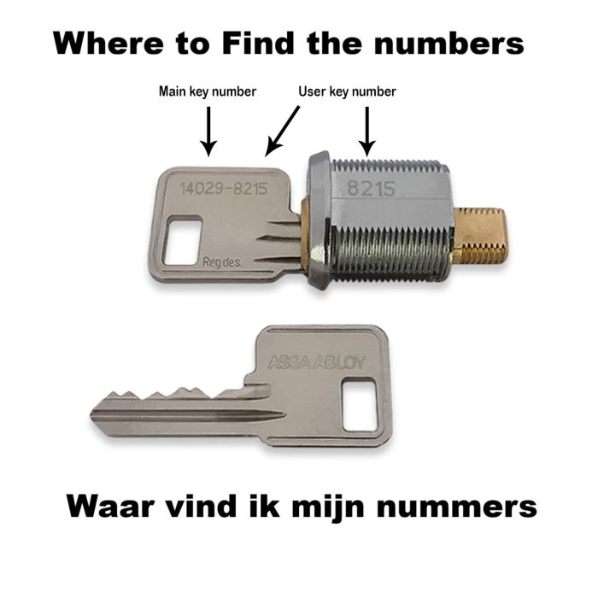
1
2
3
4
5
6
7
8
9
10
11
12
13
14
15
16
17
18
19
20
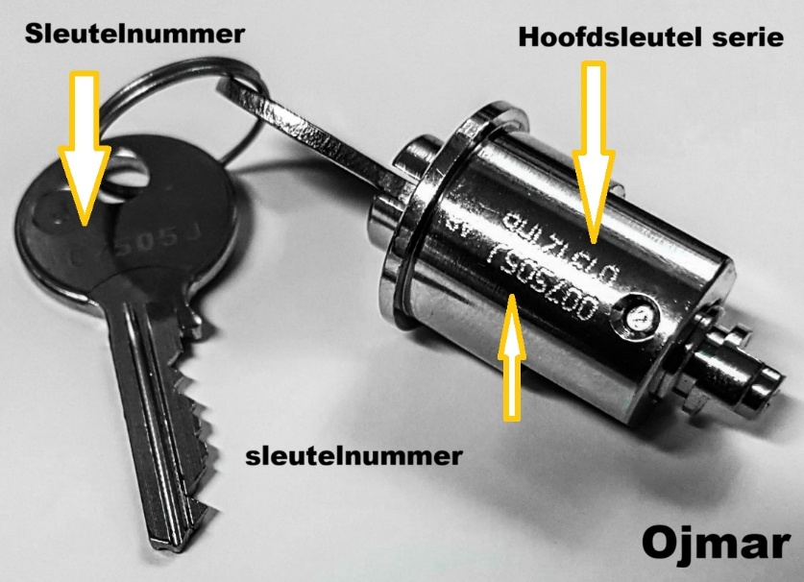
21
22
23
24
25
26
27
28
29
30
31
32
33
34
35
36
37
38
39
40
41
42
43
44
45
46
47
48
49
50
51
52
53
54
55
56
57
58
59
60
61
62
63
64
65
66
67
68
69
70
71
72
73
74
75
76
77
78
79
80
81
82
83
84
85
86
87
88
89
90
91
92
93
94
95
96
97
98
99
100

